資料1役員名簿
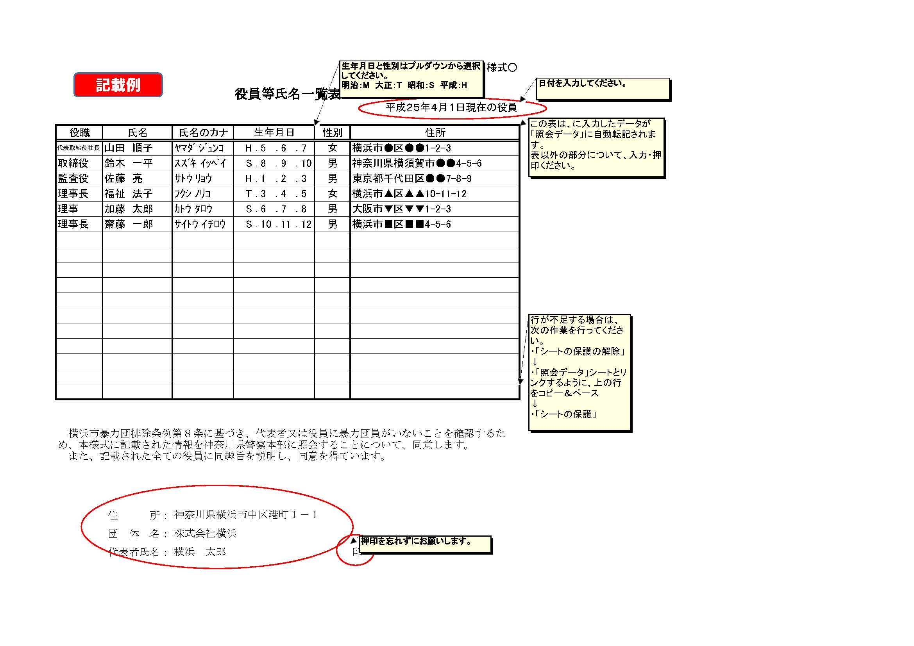
資料１

役員等氏名一覧表
 |  |  |  |  |  |  |  | 平成 年 月 日現在の役員

役職 | 氏名 | 氏名のカナ | 生年月日 |  |  |  | 性別 | 住所
 |  |  |  | ． | ． | ．
 |  |  |  | ． | ． | ．
 |  |  |  | ． | ． | ．
 |  |  |  | ． | ． | ．
 |  |  |  | ． | ． | ．
 |  |  |  | ． | ． | ．
 |  |  |  | ． | ． | ．
 |  |  |  | ． | ． | ．
 |  |  |  | ． | ． | ．
 |  |  |  | ． | ． | ．
 |  |  |  | ． | ． | ．
 |  |  |  | ． | ． | ．
 |  |  |  | ． | ． | ．
 |  |  |  | ． | ． | ．
 |  |  |  | ． | ． | ．
 |  |  |  | ． | ． | ．
 |  |  |  | ． | ． | ．

横浜市暴力団排除条例第８条に基づき、代表者又は役員に暴力団員がいないことを確認するため、本様式に記載された情報を神奈川県警察本部に照会することについて、同意します。 また、記載された全ての役員に同趣旨を説明し、同意を得ています。

 | 住 所：
 | 団 体 名：
 | 代表者氏名： |  |  |  |  |  |  | 印

資料６職員配置
記載例
資料６ 職員配置の考え方等について
 | 区名 | 法人名 | 保育園名（仮称） | 施設長予定者の退職理由など | 施設長予定者の選定理由 | 主任保育士の採用見込及び期待する役割など | 配置換えの異動に伴う 既存園の利用者へのケア | 法人本部のサポート体制
1 | ●●区 | （株）●● | ●●保育園 | 施設長予定者のこれまでの職歴について、退職の理由について個々に記載お願いします。 ※記載できる範囲で構いませんが、「一身上の都合」等、理由がわからないものは不可 （例）●●保育園 親の介護により退職 | これまでの保育士経験等を記載いただき、施設長予定者の選定理由を具体的に記載ください。 | 主任保育士の採用見込について記載ください。（現●●保育園保育士、保育士経験●年） これまでの保育士経験等を記載いただき主任保育士の選定理由を具体的に記載ください。 | 新設園への職員配置に伴い既存園からの配置換えも発生する場合は、既存園への影響等はあるのかなど既存園への配慮を視点に記載ください。 また、この配置換えに伴い利用者への影響、対応についても記載ください。 | 保育運営開始後の職員サポート体制について記載ください。 （例）・定期的な●●研修の実施 →具体的内容も記載 ・週１回以上本部職員が巡回

